关系图
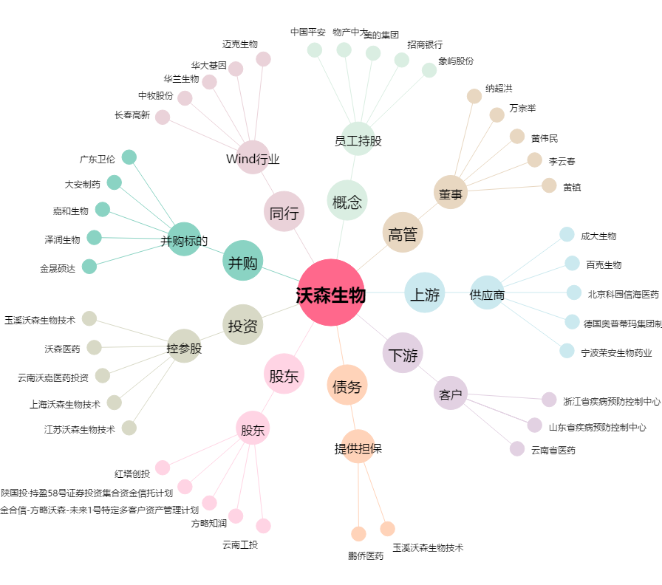
沃森生物[300142.SZ] - 关系概览图

